Postupnosti
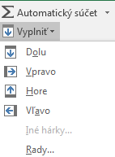
Vytváranie postupností - serií |  |  |  |  |  |  |  |  |  |  | Ako na to
 |  |  |  |  |  |  |  |  |  |  | Karta - Upravy
Aritmetická postupnosť: |  |  | vytvorte aritmetickú postupnosť podľa vzoru v riadku 4
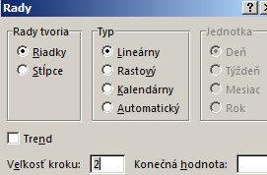
1 | 3 | 5 | 7 | 9 | 11 | 13 | 15 | 17 | 19 | 21
1 | 3
1 | 4

Geometrická postupnosť: |  |  | vytvorte geometrickú postupnosť (rastový rad) podľa vzoru v riadku 11
1 | 3 | 9 | 27 | 81 | 243 | 729 | 2187 | 6561
1
 |  |  |  |  |  |  |  |  |  |  | Link na teoriu
 |  |  |  |  |  |  |  |  |  |  | Rady v Exceli
Postupnosť dátumov a časov:
Krok: 1 deň |  | 2000-01-01
Krok: 1 mesiac |  | 2000-01-01
Krok: 1 rok |  | 2000-01-01
Krok: 1 hodina |  | 6:00:00
Krok: 15 minút |  | 6:00:00

HOMEWORK
Vytváranie vlastných postupností: |  |  |  | nadefinujte novú postupnosť z dní v týždni
Dni v tyzdni:

Názvy vo vzorcoch
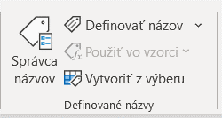
Hodnoty v stĺpci C pomenujte ako Náklad |  |  |  |  | Pomenovanie C a D
Hodnoty v stĺpci D pomenujte ako Výnos |  |  |  |  | -- Vybrat bunky na pomenovanie- prejst do menu Vzorce -Definovaná názvy-Definovať názov -->
Vypočítačjte sumu, priemer nákladov a výnosov a ako argument použite názvy oblastí |  |  |  |  | --Rýchla voľba: vybrať bunky - pravé tlačidlo myši - ponuka Definovať názov
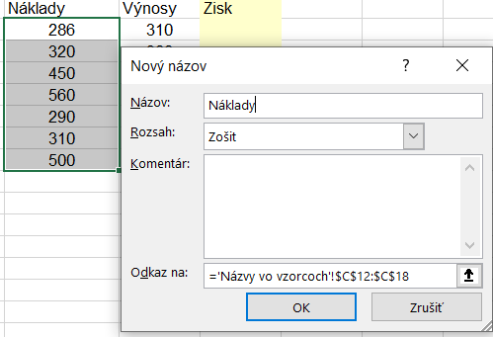

 |  | Náklady | Výnosy | Zisk
 | podnik1 | 286 | 310
 | podnik2 | 320 | 300
 | podnik3 | 450 | 460
 | podnik4 | 560 | 550
 | podnik5 | 290 | 290
 | podnik6 | 310 | 311
 | podnik7 | 500 | 500

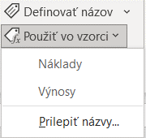
 | Suma za celú tab |  |  |  | Výpočty
 | Priemer za celú tab |  |  |  | - manuálne zadanie názvu alebo cez menu Použiť vo vzorci pri formulacii vzorca
